EL MÉTODO REBA
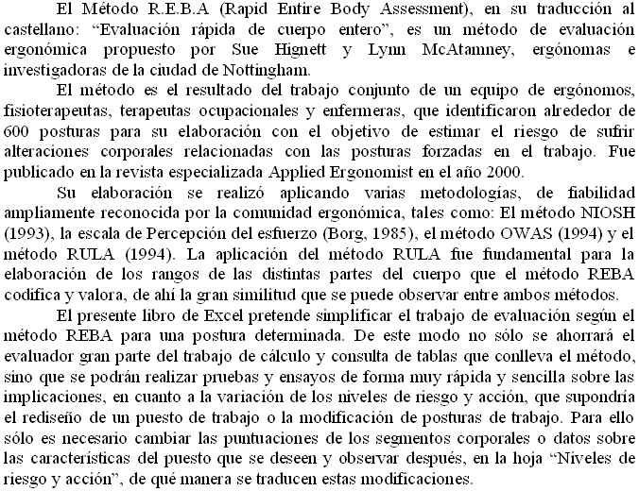

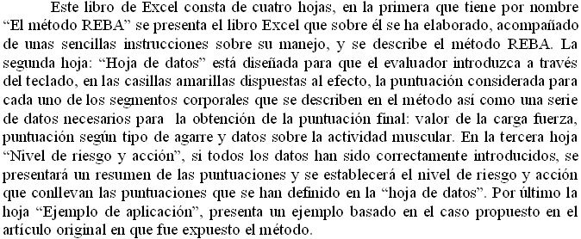

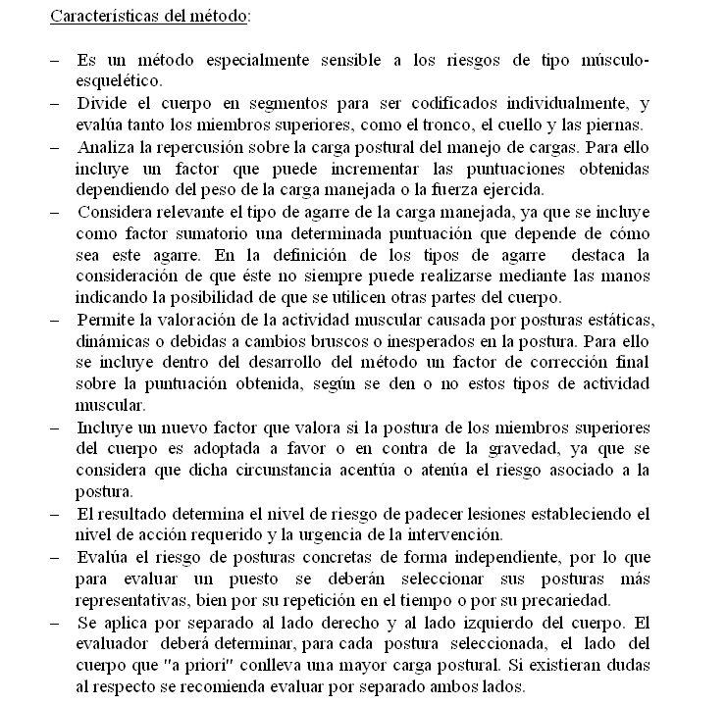

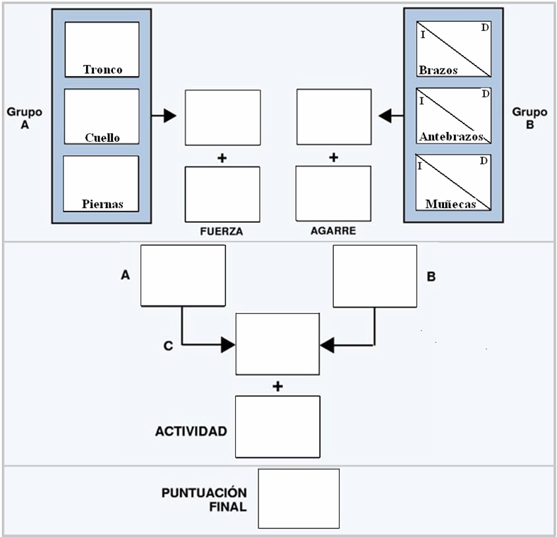

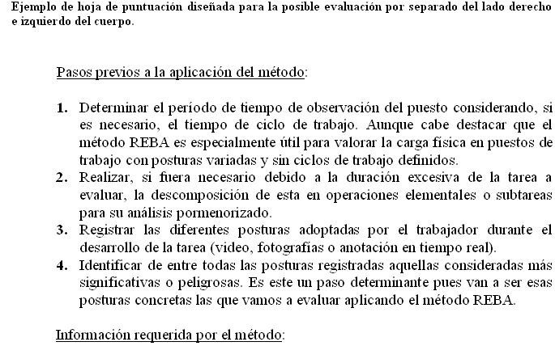

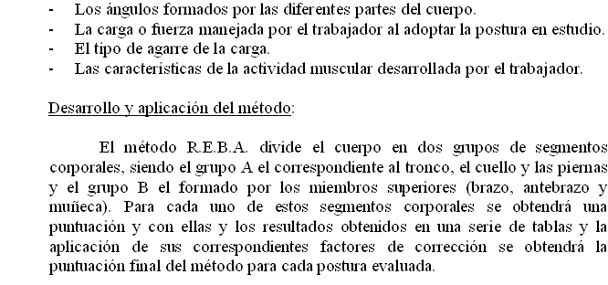

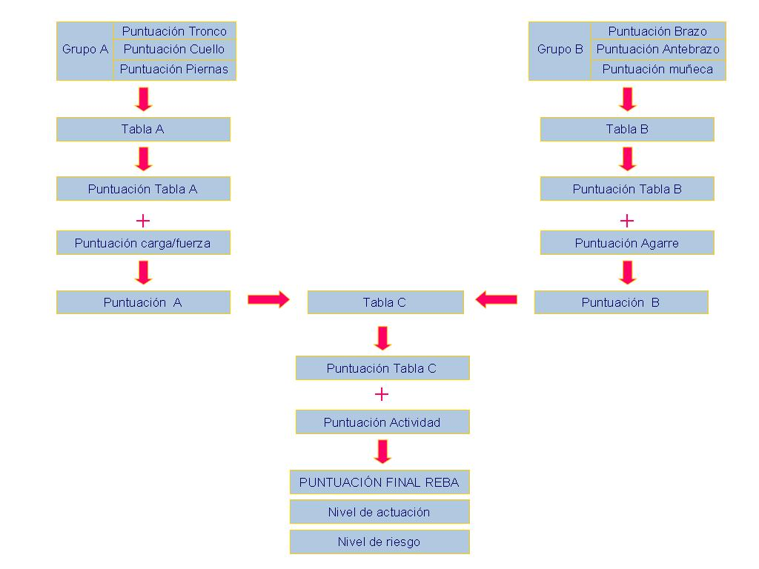

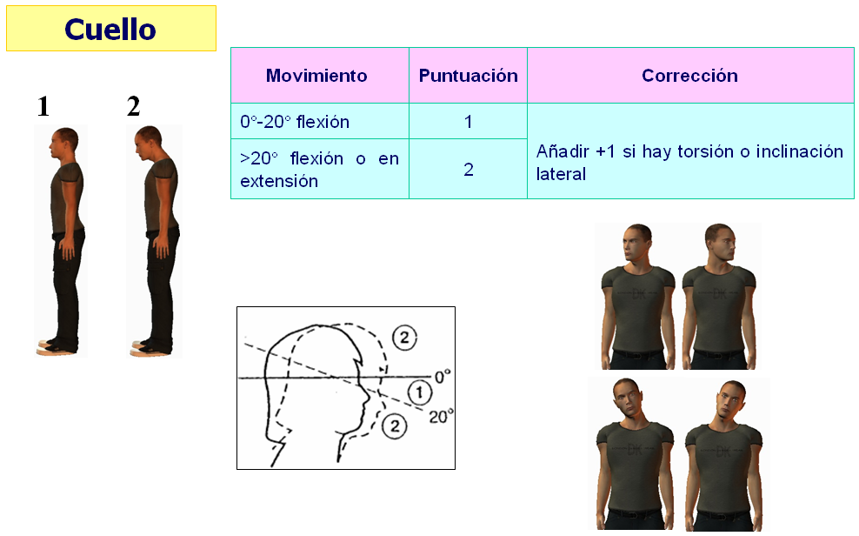

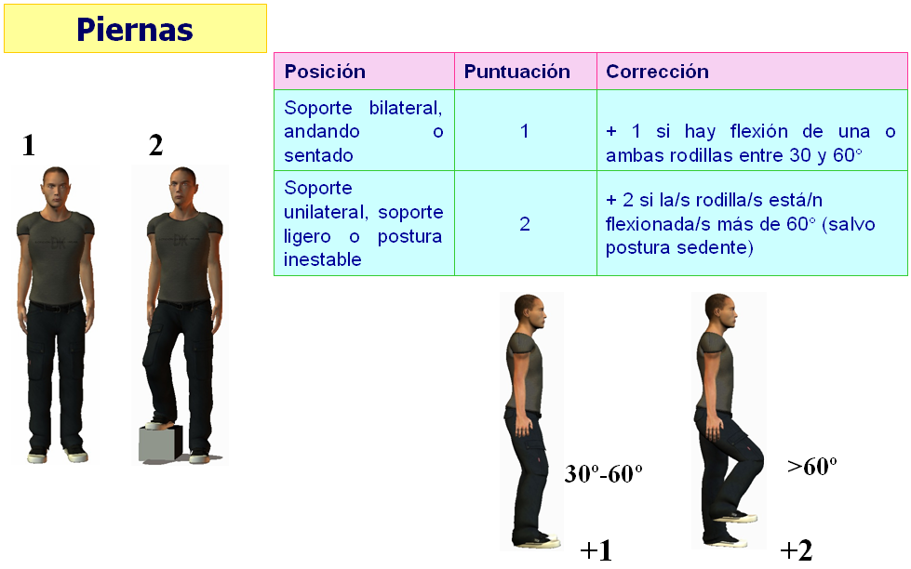

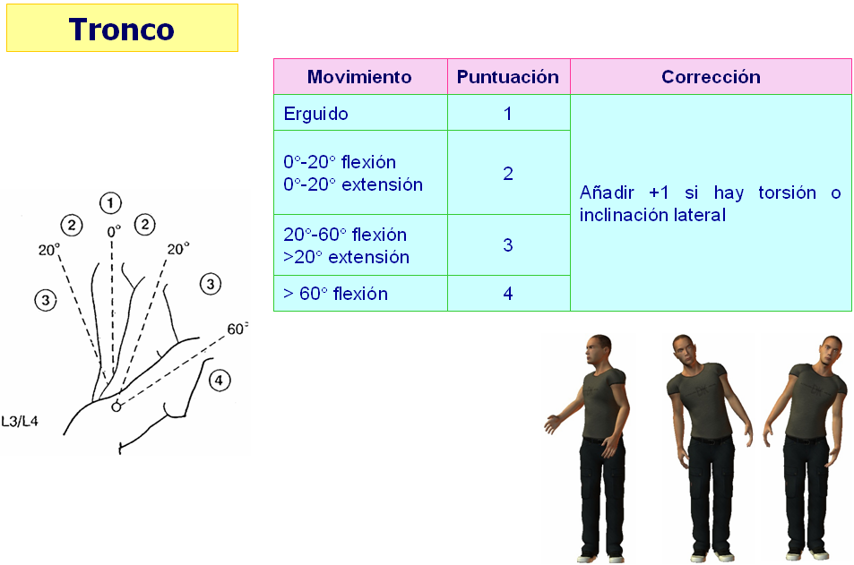

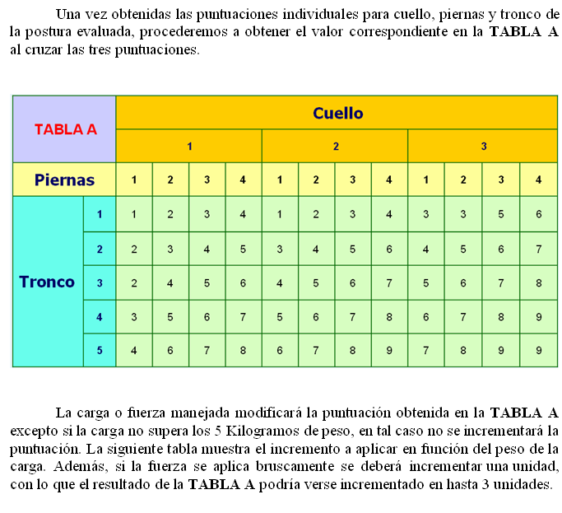

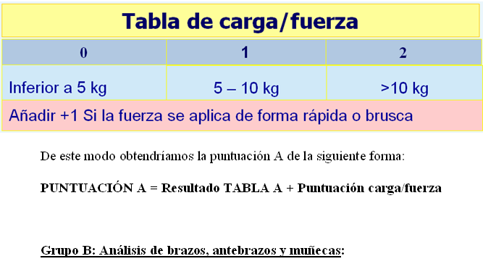

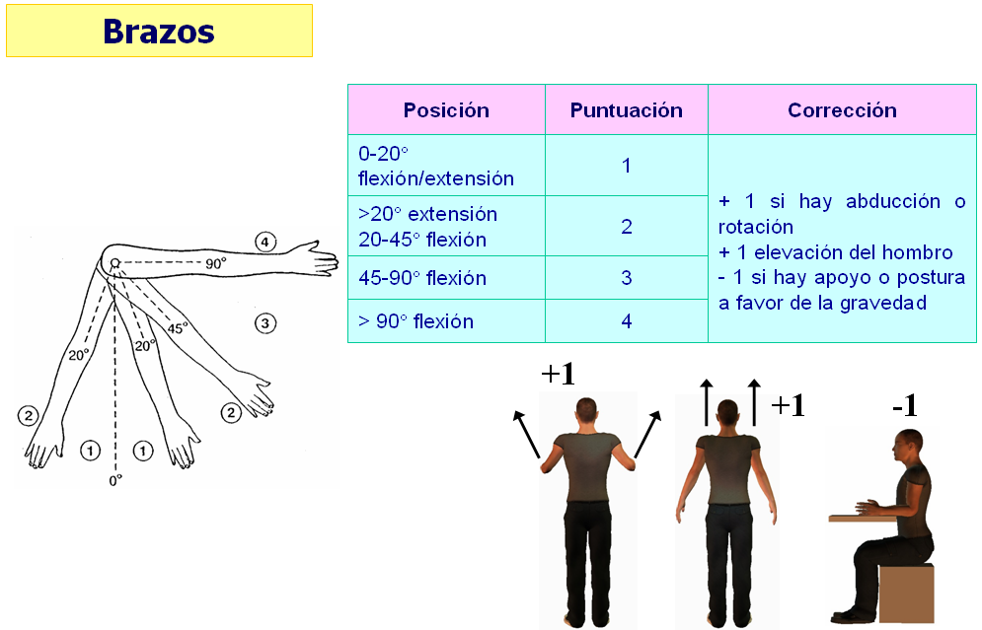

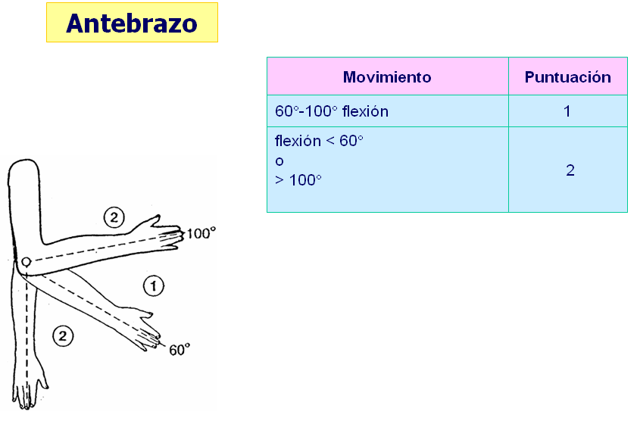

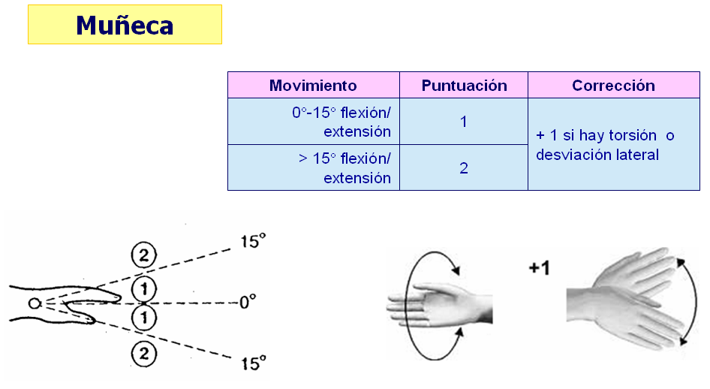

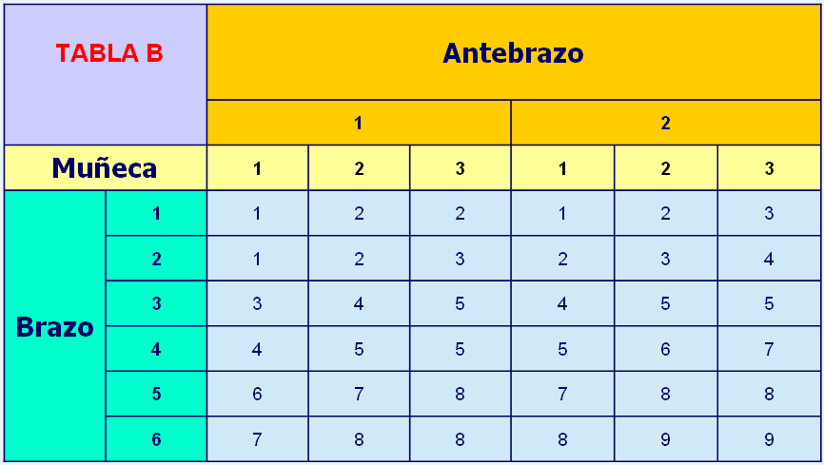

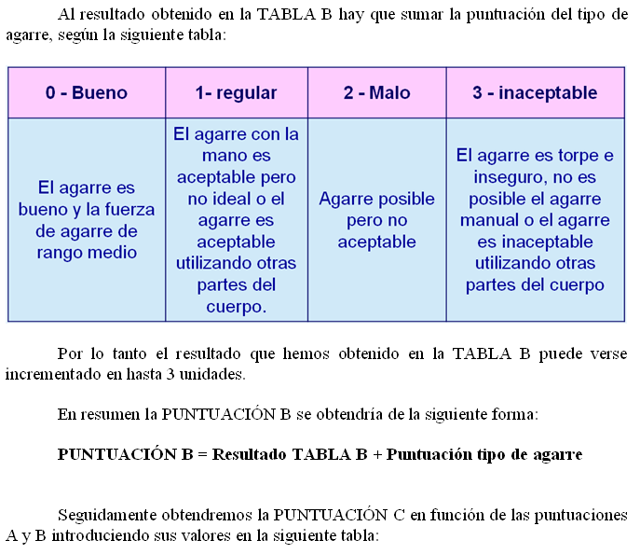

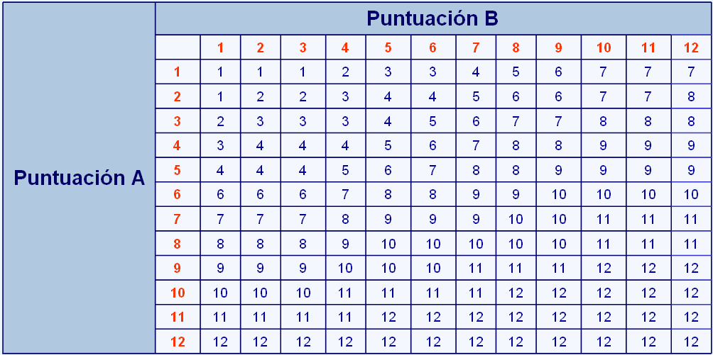

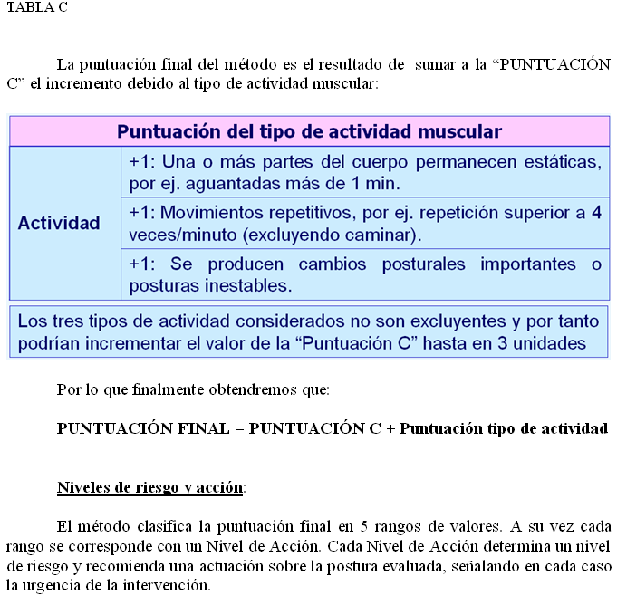

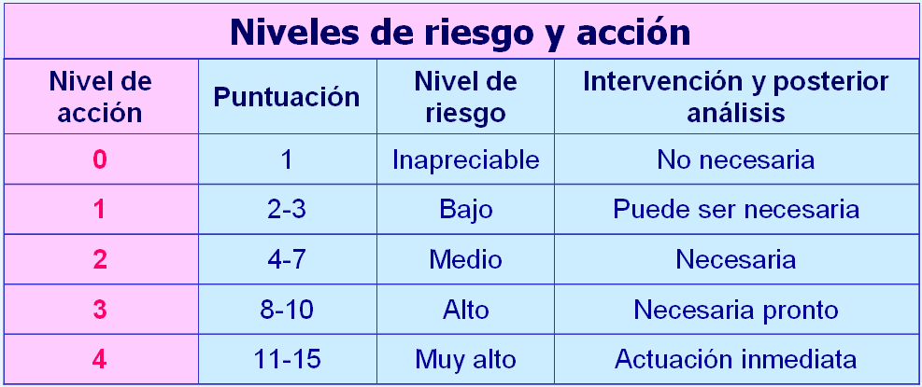

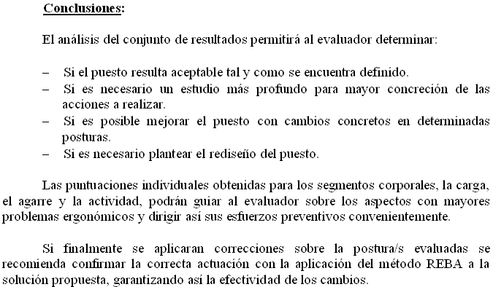

HOJA DE DATOS
 | MÉTODO R.E.B.A. (HOJA DE DATOS):

 | Grupo A: Análisis de cuello, piernas y tronco

 | CUELLO

 |  | 3 | FALSE | 1

 | PIERNAS
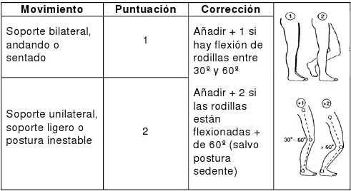

 |  | 1 | FALSE | 1

 | TRONCO
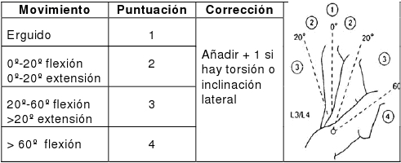

 |  | 1 | FALSE | 1

 | CARGA / FUERZA

 |  | 0 | FALSE | 1

 |  |  | FALSE | 0

 | Grupo B: Análisis de brazos, antebrazos y muñecas

 | ANTEBRAZOS

 |  | 1 | FALSE | 1

 | MUÑECAS

 |  | 1 | FALSE | 1

 | BRAZOS
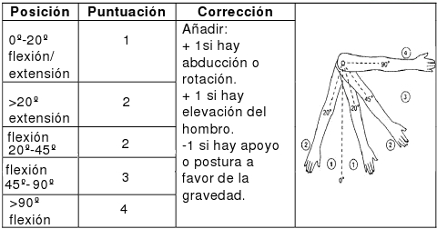

 |  | 1 | FALSE | 1

 | AGARRE

 |  | 0 | FALSE | 1

 |  |  | FALSE | 0
 | ACTIVIDAD MUSCULAR

 | ¿Una o más partes del cuerpo permanecen estáticas, por ej. aguantadas más de 1 min. (S/N)? | S | FALSE | 1 | TRUE | 1

 | ¿Existen movimientos repetitivos, por ej. repetición superior a 4 veces/min. (S/N)? | N | FALSE | 1 | FALSE | 0

 | ¿Se producen cambios posturales importantes o se adoptan posturas inestables (S/N)? | N | FALSE | 1 | FALSE | 0

HAGA CLIC EN LA HOJA "NIVEL DE RIESGO Y ACCIÓN" CUANDO TERMINE DE RELLENAR LOS DATOS.

EJEMPLO DE APLICACIÓN
